健康线上参数
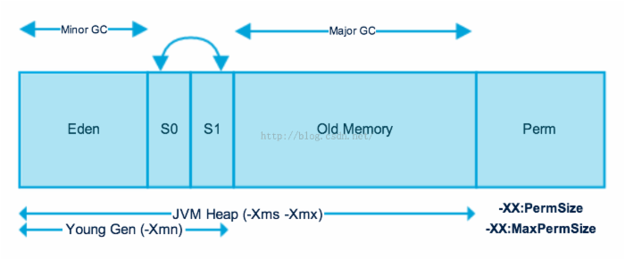
MACHINE-NAME 29919@alihealth-trade010194097085.cm10
JVM-START-TIME 2016-10-09 13:04:25
MANAGEMENT-SPEC-VERSION 1.2
SPEC-NAME Java Virtual Machine Specification
SPEC-VENDOR Oracle Corporation
SPEC-VERSION 1.7
VM-NAME OpenJDK (Alibaba) 64-Bit Server VM
VM-VENDOR Oracle Corporation
VM-VERSION 24.45-b08-internal
INPUT-ARGUMENTS -Djava.util.logging.config.file=/home/admin/alihealth-trade/.default/conf/logging.properties
-Djava.util.logging.manager=org.apache.juli.ClassLoaderLogManager
-Dcatalina.vendor=alibaba
-Djava.security.egd=file:/dev/./urandom
-Dlog4j.defaultInitOverride=true
-Dorg.apache.tomcat.util.http.ServerCookie.ALLOW_EQUALS_IN_VALUE=true
-Dorg.apache.tomcat.util.http.ServerCookie.ALLOW_HTTP_SEPARATORS_IN_V0=true
-agentlib:jdwp=transport=dt_socket,server=y,suspend=n,address=8000
-Xms4g | 初始堆大小 | 新生代+老年代
-Xmx4g | 最大堆大小 |  |  | -server //服务器模式
-XX:PermSize=256m | 永久带初始大小 |  |  | -Xmx2g //JVM最大允许分配的堆内存，按需分配
-XX:MaxPermSize=256m | 永久带最大大小 |  |  | -Xms2g //JVM初始分配的堆内存，一般和Xmx配置成一样以避免每次gc后JVM重新分配内存。
-Xmn2g | 新生代大小（eden\s1\s2) |  |  | -Xmn256m //年轻代内存大小，整个JVM内存=年轻代 + 年老代 + 持久代
-XX:MaxDirectMemorySize=1g |  |  |  | -XX:PermSize=128m //持久代内存大小
-XX:SurvivorRatio=10 |  |  |  | -Xss256k //设置每个线程的堆栈大小
-XX:+UseConcMarkSweepGC |  |  |  | -XX:+DisableExplicitGC //忽略手动调用GC, System.gc()的调用就会变成一个空调用，完全不触发GC
-XX:+UseCMSCompactAtFullCollection |  |  | CMS会出现内存碎片，开启压缩，减少碎片，启用后默认fg每次都会进行压缩 | -XX:+UseConcMarkSweepGC //并发标记清除（CMS）收集器
-XX:CMSMaxAbortablePrecleanTime=5000 |  |  |  | -XX:+CMSParallelRemarkEnabled //降低标记停顿
-XX:+CMSClassUnloadingEnabled |  |  |  | -XX:+UseCMSCompactAtFullCollection //在FULL GC的时候对年老代的压缩
-XX:CMSInitiatingOccupancyFraction=80 |  |  |  | -XX:LargePageSizeInBytes=128m //内存页的大小
-XX:+UseCMSInitiatingOccupancyOnly |  |  | 禁止CMS悲观策略，基于之前GC的频率以及旧生代的增长趋势来评估决定什么时候开始执行，禁用则完全按照参数 | -XX:+UseFastAccessorMethods //原始类型的快速优化
-XX:+ExplicitGCInvokesConcurrent |  |  | CMS FuLL GC时候利用并发，效果比普通的要好 | -XX:+UseCMSInitiatingOccupancyOnly //使用手动定义初始化定义开始CMS收集
-Dsun.rmi.dgc.server.gcInterval=2592000000 |  |  |  | -XX:CMSInitiatingOccupancyFraction=70 //使用cms作为垃圾回收使用70％后开始CMS收集
-Dsun.rmi.dgc.client.gcInterval=2592000000
-XX:ParallelGCThreads=4
-Xloggc:/home/admin/logs/gc.log
-XX:+PrintGCDetails
-XX:+PrintGCDateStamps
-XX:+HeapDumpOnOutOfMemoryError
-XX:HeapDumpPath=/home/admin/logs/java.hprof
-Djava.awt.headless=true
-Dsun.net.client.defaultConnectTimeout=10000
-Dsun.net.client.defaultReadTimeout=30000
-DJM.LOG.PATH=/home/admin/logs
-DJM.SNAPSHOT.PATH=/home/admin/snapshots
-Dfile.encoding=GB18030
-Dhsf.publish.delayed=true
-Djava.awt.headless=true
-Dcom.sun.management.jmxremote.port=1090
-Dcom.sun.management.jmxremote.ssl=false
-Dcom.sun.management.jmxremote.authenticate=false
-Djava.rmi.server.hostname=alihealth-trade010194097085.cm10
-XX:+UsePerfData
-Dproject.name=alihealth-trade
-Djava.endorsed.dirs=/opt/taobao/tomcat/endorsed
-Dcatalina.logs=/home/admin/alihealth-trade/logs/catalina
-Dcatalina.base=/home/admin/alihealth-trade/.default
-Dcatalina.home=/opt/taobao/tomcat
-Djava.io.tmpdir=/home/admin/alihealth-trade/.default/temp

